AVALÚO DE MEJORAS
AVALÚO DE MEJORAS
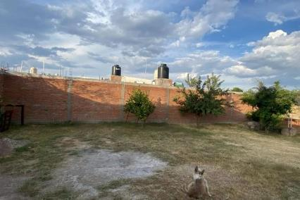

I. | INMUEBLE QUE SE VALÚA
 |  | Casa habitación sin bardas perimetrales
 |  | Prolongación la Palma 409
 |  | Jose María Morelos La Palma
 |  | El Sauz, Aguascalientes
 |  | CP 20832

 | DATOS GENERALES | PROPIETARIO | José Antonio Martínez Murillo
 |  | VALUADOR | Arq. Paulina Martínez Luna
 |  | No. SOCIO COLEGIO DE VALUADORES | S/N
 |  | ESPECIALIDAD | Inmuebles
 |  | FECHA DE AVALÚO | 16 de octubre de 2024

 | DATOS DEL INMUEBLE | UBICACIÓN | Jose María Morelos La Palma, El Sauz, Ags.
 |  | LOTE | S/N
 |  | MANZANA | S/N
 |  | RÉGIMEN DE PROPIEDAD | Privada
 |  | OBJETO DEL AVALÚO | Estimar el valor comercial de las mejoras
 |  | PROPÓSITO DEL AVALÚO | Cálculo del ISR
 |  | CUENTA CATASTRAL | XX-XXXX-XX-XXXX-XXX-XXX
 |  | FOLIO REAL | No existe
 |  | ESCRITURA | No se proporcionó

 | $ | VALOR REFERIDO A | Diciembre |  |  | 2022
 |  |  | $401,491.49

II. | CARACTERÍSTICAS URBANAS

 | CLASIFICACIÓN DE | ZONA | Rural
 | TIPOS DE | CONSTRUCCIÓN | Viviendas unifamiliares
 | ÍNDICE DE | SATURACIÓN | 80%
 | TIPO DE | POBLACIÓN | Flotante
 | CONTAMINACIÓN | AMBIENTAL | Baja
 | USO | DE SUELO | Habitacional
 | VÍAS DE ACCESO | IMPORTANCIA VIAL | Carretera 70 | Calvillo-Aguascalientes

 |  | SERVICIOS PÚBLICOS | Agua | Drenaje | Tv por cable
 |  |  | Luz | Teléfono | Internet
 |  | EQUIPAMIENTO URBANO | Telesecundaria |  | Banquetas
 |  |  | Tiendas de abarrotes |  | Guarniciones
 |  |  | Banquetas
 |  |  | Guarniciones

III. | TERRENO

 | TRAMO DE CALLES | TRANSVERSALES, LIMÍTROFES Y ORIENTACIÓN | NORTE | 21.87 -102.61 | ESTE | 21.87, -102.61
 |  |  | SUR | 21.87, -102.61 | OESTE | 21.87 -102.61

 | MEDIDAS | COLINDANCIAS | NORTE | 20 m2 | ESTE | 20 m2
 |  |  | SUR | 20 m2 | OESTE | 20 m2
 |  | TOPOGRAFÍA Y CONFIGURACIÓN | TERRENO REGULAR PLANO
 |  | CARATERÍSTICAS PANORÁMICAS | VISTA NORMAL
 |  | SERVIDUMBRES Y RESTRICCIONES | N/A
 | FALLAS | GEOLÓGICAS | No se aprecian fallas cercanas según el SIFAGG

 | GEORREFERENCIA | X= 746368.78 Y= 2421282.94
 |  | 21°52´42.381"N , 102°36´56.575"W.
 | MAPA DE LOCALIZACIÓN
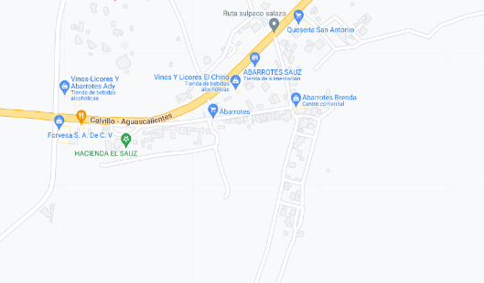
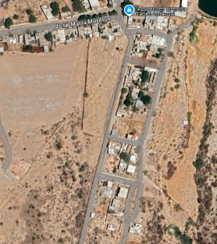

IV. | DESCRIPCIÓN GENERAL DEL INMUEBLE

 | SUPERFICIES

 | CONSTRUCCIÓN | Residencial | USO ACTUAL | Casa de campo
 | TIPO | Unifamiliar | ESPACIOS CONSTRUIDOS | 5
 | ÁREA CONSTRUIDA | 63.00 m2 | NÚMERO DE NIVELES | 1
 | SUPERFICIE DEL TERRENO | 400.00 m2 | EDAD APROXIMADA | 6 años
 |  |  | VIDA ÚTIL REMANENTE | 64 años
 |  |  | ESTADO DE CONSERVACIÓN | Bueno
 |  |  | CALIDAD DE PROYECTO | Regular
 |  |  | UNIDADES RENTABLES | 1

V. | CONSIDERACIONES PREVIAS AL AVALÚO

 | AMPLIACIÓN DE LA DESCRIPCIÓN DEL INMUEBLE

 | Casa habitación sin bardas en una calle abierta sin pavimentos, únicamente guarnición y banqueta.

 | El solicitante manifiesta que adquirió un terreno con la construcción de una vivienda de interés social, sin bardas, en el cuál el construyó las mismas y además le añadió acabados en piso a lo ya construído en el momento de la compra, las cuáles terminó en diciembre de 2022.

 | METODOLOGÍA
 | Enfoque de Costos | La valuación del terreno se estima de acuerdo a la Investigación de Mercado.
 |  | Se aplica el criterio y tablas de Ross-Heidecke, para la estimación de los factores de depreciación.
 |  | Este enfoque considera que valor máximo del bien para el comprador con información pertinente, será la cantidad necesaria para construir o adquirir un nuevo bien de igual utilidad. Cuando el bien no es nuevo, el valor de reposición nuevo deberá ser ajustado de acuerdo a todos los métodos de apreciación y obsolescencia a la fecha del avalúo.

 | Enfoque de Ingresos | Es el valor presente de beneficios futuros derivados de la propiedad y es generalmente medido a través de la capitalización de un nivel específico de ingresos.
 | (Valor de capitalización de rentas)

 | Enfoque de Mercado | Es la cantidad estimada, en términos monetarios a partir del análisis y comparación de bienes iguales o similares al bien objeto de estudio, que han sido vendidos o que se encuentran en proceso de venta en el mercado abierto.
 | (Valor comparativo de mercado) | Este análisis, para inmuebles especiales, se puede ralizar comparando superficie de construcción, habitaciones de hotel, camas de hospital, etc.

 | Valor Comercial | Es el precio más probable en que se podría comercializar un bien, en las circunstancias prevalecientes a la fecha del avalúo, en un plazo razonable de exposición en una transacción llevada a cabo entre un oferente y un demandante libres de presiones, bien informados y como resultado de ponderar el valor físico, el valor de capitalización de rentas y el valor de mercado del bien que se trate.

 | COMENTARIOS GENERALES, SUPUESTOS, EXCLUSIONES Y CONDICIONES LIMITANTES DEL AVALÚO

 | El presente análisis presupone que no existe una restricción legal en cuanto a la posesión del bien y al uso lícito del mismo.

 | Los valores de calle y de mercado se estiman con base en la homologación de los comparables obtenidos en la investigación del mercado inmobiliario de la zona de ubicación del inmueble y zonas de características similares.

 | La homologación considera las condiciones del inmueble que se analiza.

 | FACTORES

 | FACTORES DE HOMOLACIÓN EMPLEADOS
 | sup | Superficie construída / terreno
 | neg | Factor de negociación
 | fub | Factor d ubicción dentro de la colonia
 | csp | Calidad de los servicios públicos | (0-10)
 | ec | Estado de conservación
 | proy | Calidad del Proyecto
 | NO APLICA PARA EFECTOS DE ÉSTE AVALÚO

 | FACTORES DE ZONA
 |  | tfr- Tipo de Fracc.
 | Turística comercial | TC
 | Comercial de 1a | C1
 | Comercial de 2a | C2
 | Residencial de lujo | RL
 | Residencial de 1a | R1
 | Residencial de 2a | R2
 | Interés social | IS
 | Habitacional Popular | HP
 | NO APLICA PARA EFECTOS DE ÉSTE AVALÚO

 | FACTOR DE FORMA
 |  | for
 | Regular
 | Irregular 4L
 | Irregular +4L
 | NO APLICA PARA EFECTOS DE ÉSTE AVALÚO

 | FACTOR DE ESQUINA
 | Interior
 | Medianero
 | Esquina
 | Cabecero
 | Manzanero
 | NO APLICA PARA EFECTOS DE ÉSTE AVALÚO

 | FACTOR DE TOPOGRAFÍA
 | Plano
 | Ascendente
 | Descendente
 | Accidentado
 | NO APLICA PARA EFECTOS DE ÉSTE AVALÚO

VI | INVESTIGACIÓN DE MERCADO

 | TERRNOS EN VENTA | 1
 |  | 2
 |  | 3
 |  | 4
 | NO APLICA PARA EFECTOS DE ÉSTE AVALÚO

VII. | APLICACIÓN DEL ENFOQUE
 | COMPARATIVO DE MERCADO

 | TERRENO

 | NO APLICA PARA EFECTOS DE ÉSTE AVALÚO

VIII. | APLICACIÓN DEL ENFOQUE
 | DE COSTOS (VALOR FÍSICO O DIRECTO)

 | TERRENO
 | FRACCIÓN | ÁREA (M2) | FACTOR | VALOR U. | TOTAL
 | NO APLICA PARA EFECTOS DE ÉSTE AVALÚO

 | CONSTRUCCIÓN ORIGINAL
 | NO APLICA PARA EFECTOS DE ÉSTE AVALÚO

 | MEJORAS
 | FRACCIÓN | ÁREA (m2) | VALOR UNIT. | VRN
 | BARDAS PERIMETRALES | 180 | $1,428.99 | $257,218.20
 | BARDA PRINCIPAL | 20 | $3,848.51 | $76,970.13
 | PORTÓN DE HERRERÍA | 8 | $3,561.63 | $28,493.00
 | LOSETA CERÁMICA EN PISO | 58 | $1,223.10 | $70,939.80

 |  | VALOR DE REPOSICIÓN NUEVO |  | $433,621.13

IX. | APLICACIÓN DEL ENFOQUE DE INGRESOS
 | (VALOR DE CAPITALIZACIÓN DE RENTAS)
 | RESULTADO DE LA APLICACIÓN DELE NFOQUE DE INGRESOS
...
 | VALUADOR
 | NOMBRE |  |  | PAULINA MARTÍNEZ LUNA
 | N° DE REGISTRO COLEGIO DE VALUADORES DEL ESTADO DE AGS. |  |  | N/A
 | ESPECIALIDAD |  |  | INMUEBLES
 | CÉDULA PROFESIONAL |  |  | ARQUITECTO
 | CÉDULA DE ESPECIALIDAD |  |  | N/A
 | CÉDULA DE MAESTRÍA |  |  | N/A

XIII. | CROQUIS

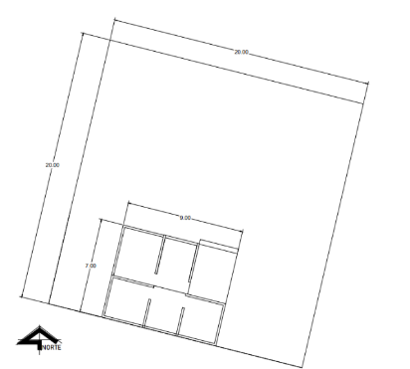

XIV. | REPORTE FOTOGRÁFICO

